Sheet2
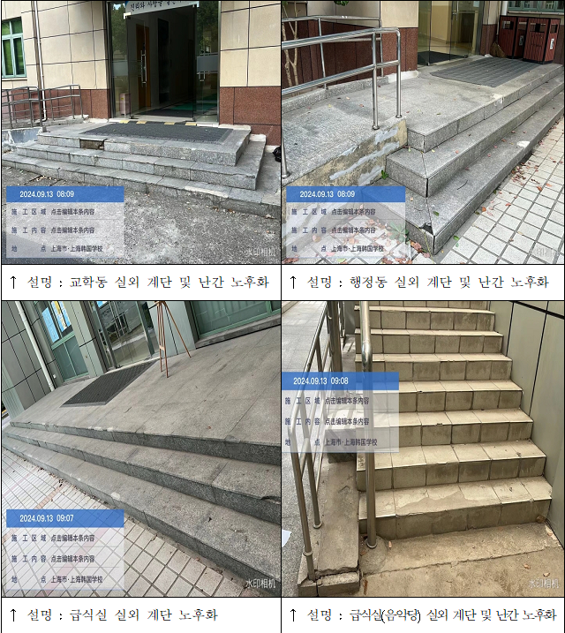
上海韩国学校外籍人员子女学校室外台阶石材铺贴、栏杆更换工程

项目名称 | 序号 | 细节 | 备注
火烧面花岗岩更换 | 1 | 原石材拆除 | 原始石材拆除，短驳至校方指定位置
 | 2 | 拆除垃圾外运 | 使用环卫车将建筑垃圾外运出场
 | 3 | 细石砼基础找平 | 使用自拌细石混凝土对基础找平
 | 4 | 踏步面石材铺贴 | 海螺P.C 42.5水泥干铺，粗纱，火烧面花岗岩,厚度30mm
 | 5 | 侧石石材铺贴 | 火烧面花岗岩,厚度20mm
 | 6 | 磨边及防滑 | 切割及磨小圆边
无障碍通道扶手更换 | 1 | 原扶手拆除 | 原不锈钢扶手拆除，包含基础预埋件及周围石材一起拆除
 | 2 | 扶手埋板制作安装 | 制作100*100*2mm预埋钢板
 | 3 | 不锈钢扶手制作安装 | SUS 304不锈钢、大管5.1cm、厚度2.0毫米 、圆管
 | 4 | 石材修复 | 海螺P.C 42.5水泥干铺，火烧面花岗岩,厚度30mm
 | 5 | 扶手基础侧墙粉刷 | 室外防水涂料
新建无障碍通道 | 1 | 基础挖土并夯实 | 使用人工对素土地面开挖至老土，并堆放至校方指定位置
 | 2 | 渣土垃圾外运 | 使用环卫车将建筑垃圾外运出场
 | 3 | 混凝土地坪浇筑 | 商品混凝土C30浇筑基础
 | 4 | 石材铺贴 | 海螺P.C 42.5水泥干铺，火烧面花岗岩,厚度30mm
 | 5 | 扶手基础制作 | C30混凝土浇筑扶手基础
 | 6 | 不锈钢扶手制作安装 | SUS 304不锈钢、大管5.1cm、厚度2.0毫米 、圆管
食堂楼梯踏步更换 | 1 | 石材拆除 | 原始石材拆除，短驳至校方指定位置
 | 2 | 垃圾外运 | 使用环卫车将建筑垃圾外运出场
 | 3 | 砂浆找平 | 使用自拌砂浆对基础找平
 | 4 | 踏步石材铺贴 | 海螺P.C 42.5水泥干铺，抛光大理石,厚度30mm，长度1750,通铺
教学楼至食堂地面修补 | 1 | 踏步石材铺贴 | 海螺P.C 42.5水泥干铺，火烧面花岗岩,厚度30mm
教学楼一层走廊地面瓷砖修复 | 1 | 地面找平瓷砖修复 | 瓷砖大小参考现有规格

学校各栋楼出入口位置示意图

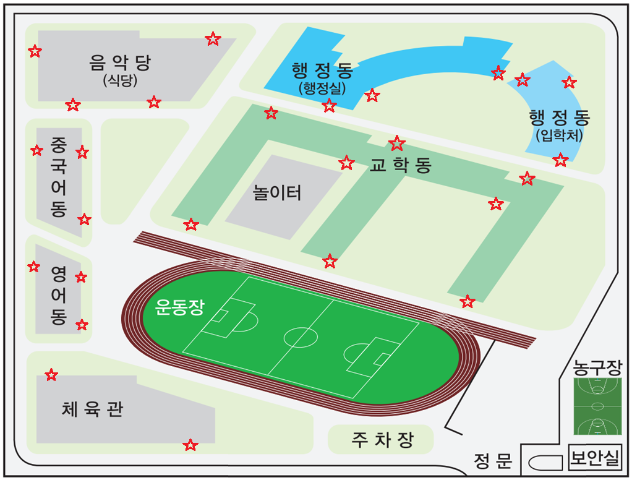

台阶现状照片

